1 - DESSIN
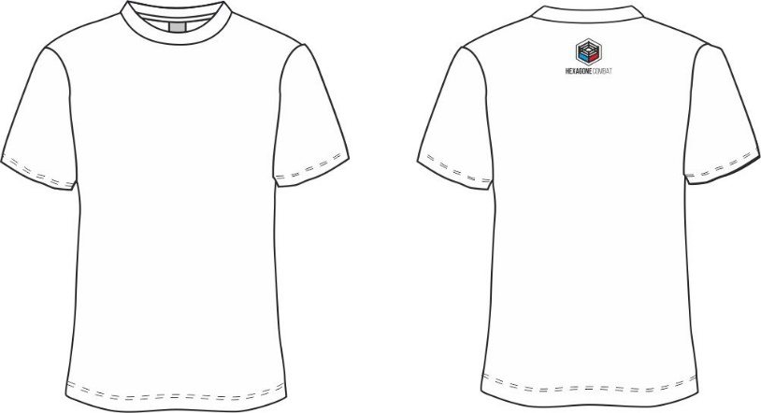
INSTRUCTIONS |  | t-shirt homme raglan | Débardeur homme col rond | Legging homme | Legging femme court | Legging femme ceinture 5cm court | Veste non zipée
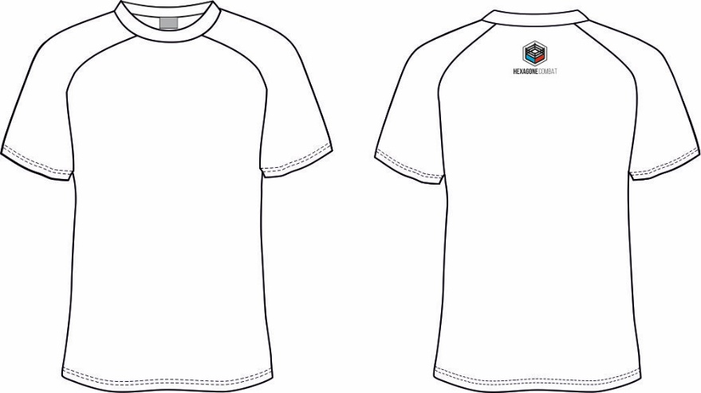
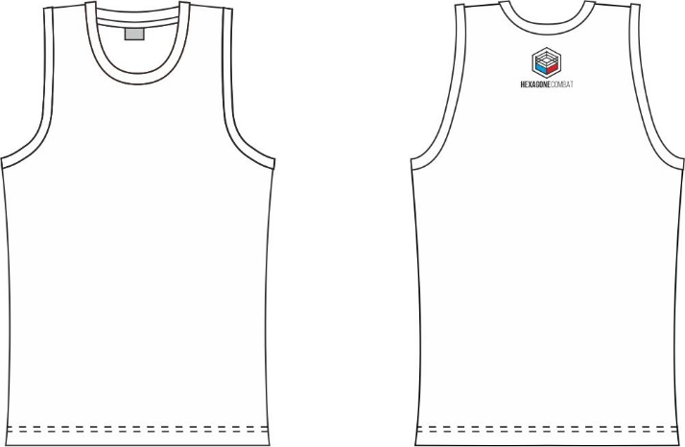
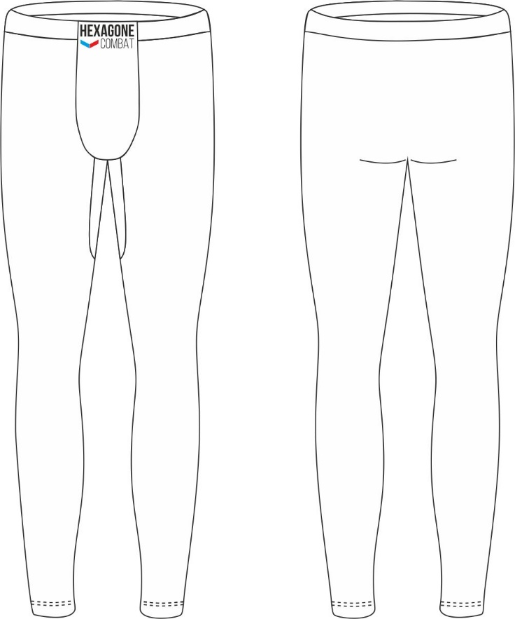
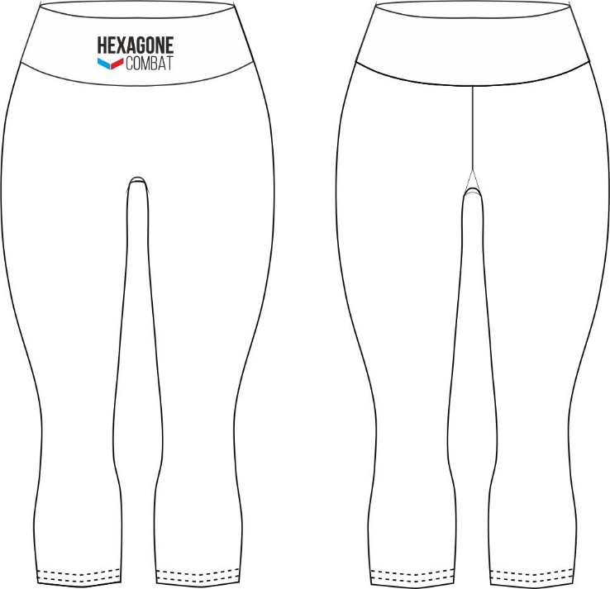
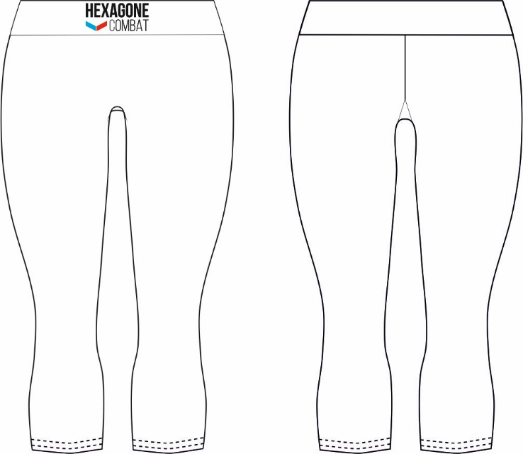
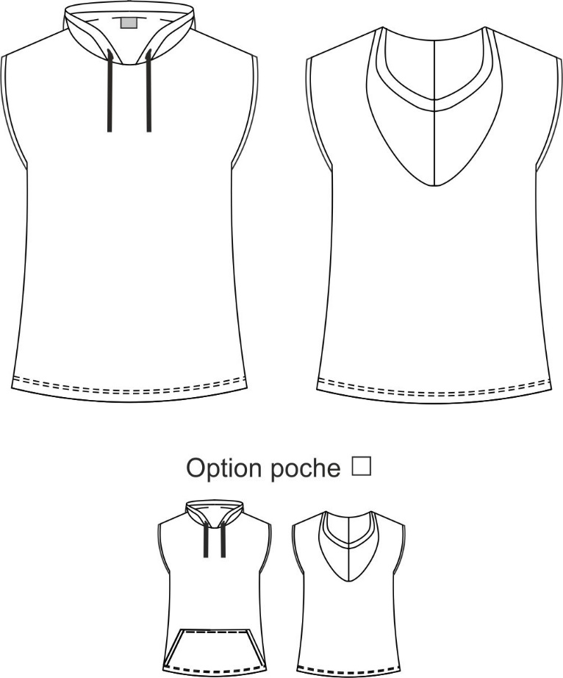
 | 1.Imprimez ces pages et dessinez la tenue de vos rêves, placez vos logos, vos textes et définissez la couleur souhaitée
 | 2.Prenez ensuite une photo ou scannez cette feuille et joignez-là à votre commande

 |  | t-shirt femme raglan | Brassière avec manches
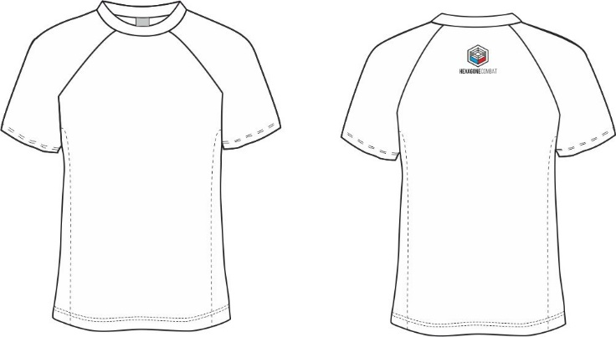

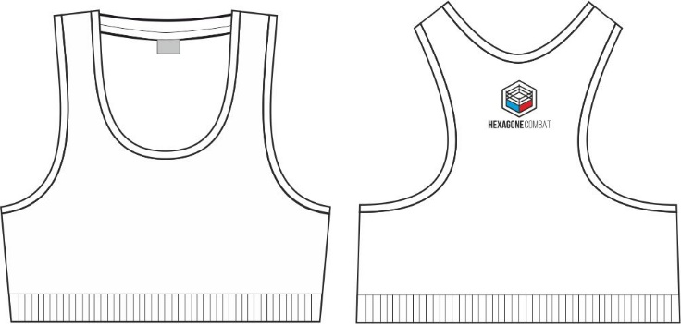
Nous avons d'autres teintes disponibles si besoin
 |  |  | Brassière avec ou sans poches pour coques
t-shirt femme col V manches montées
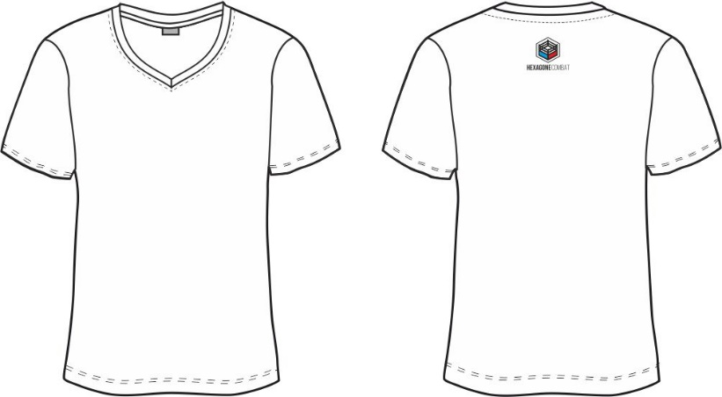
 |  |  |  | Legging femme | Legging femme ceinture 5cm | Veste non zipée | Peignoir
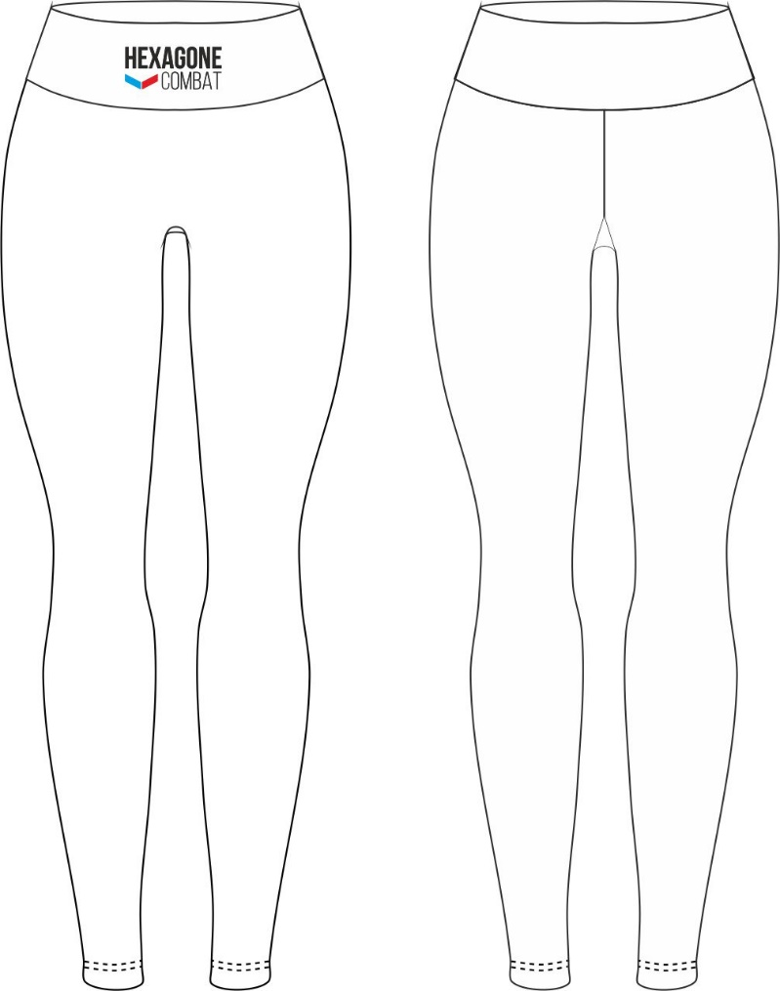
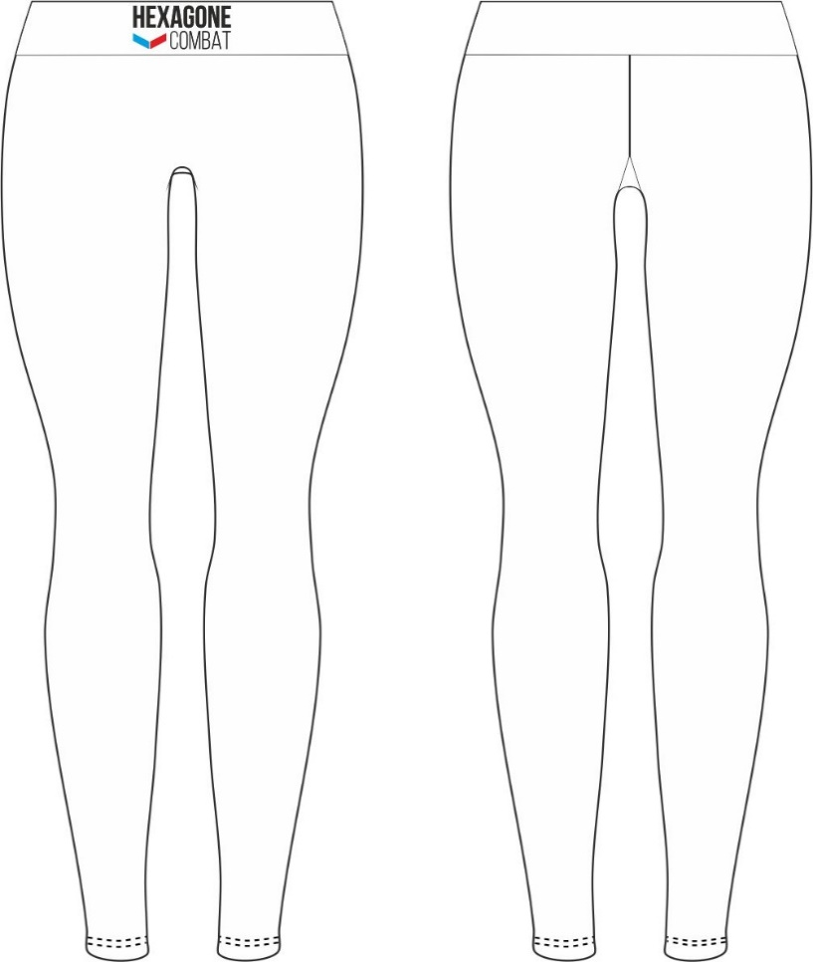
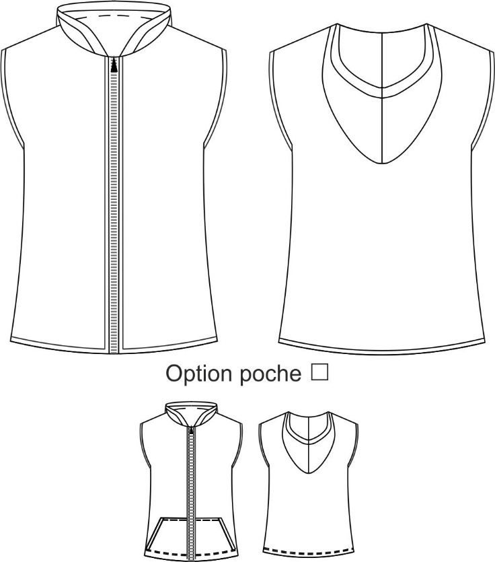
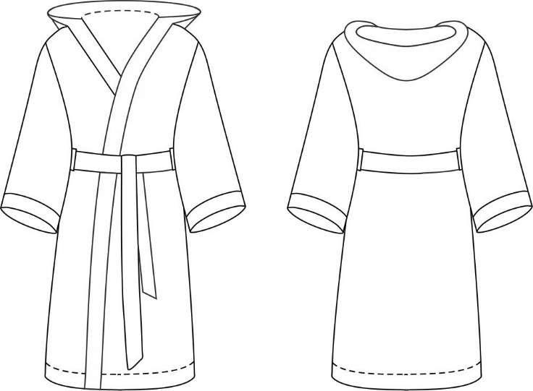

 |  | Débardeur femme col V
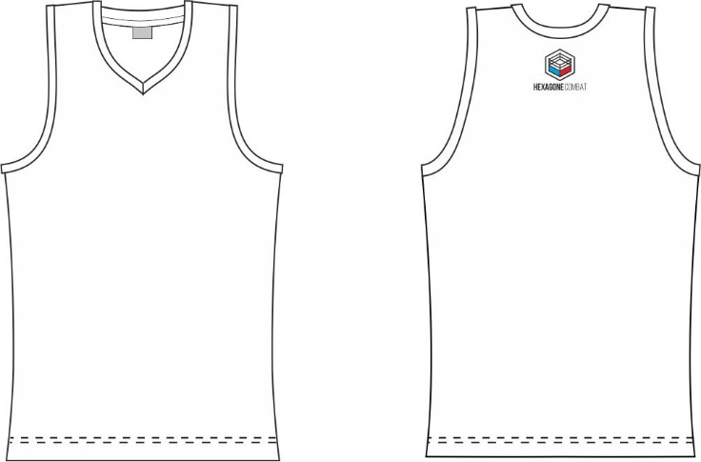

 |  |  | Short

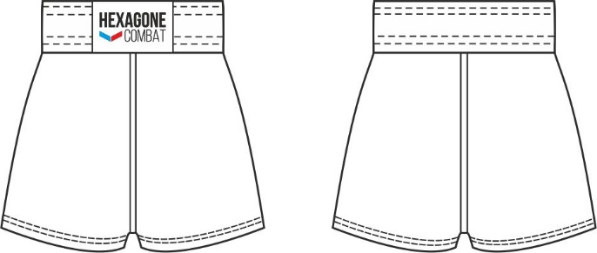
t-shirt homme col rond manches montées

2 - EXPLICATIONS
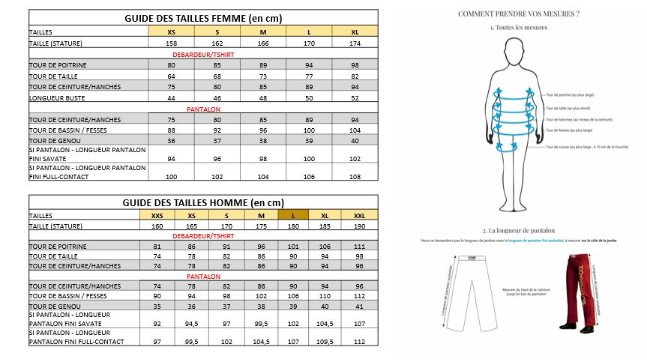
POUR LES GAMMES EN TAILLES STANDARDS, CHOISISSEZ VOTRE TAILLE DANS LES TABLEAUX DE MESURES SUIVANTS |  | POUR LES GAMMES EN TAILLES STANDARDS, CHOISISSEZ VOTRE TAILLE DANS LES TABLEAUX DE MESURES SUIVANTS |  | POUR LE SUR MESURE COMMENT PRENDRE VOS MESURES ? | QUELS CHOIX DE COUPES FAIRE ?

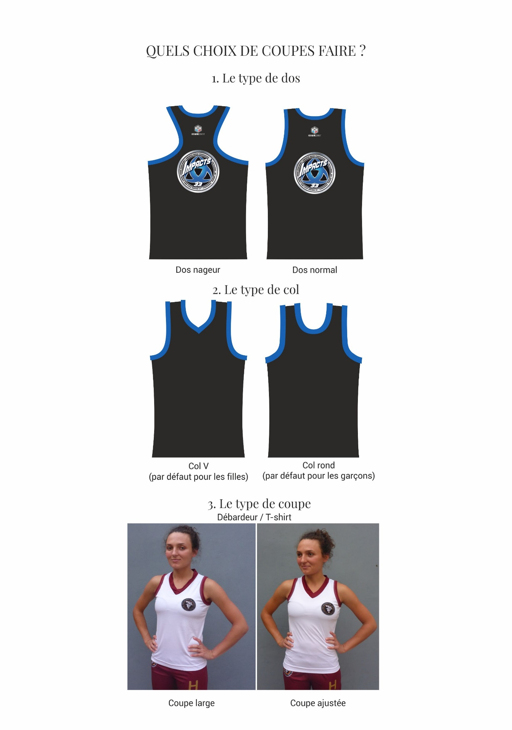
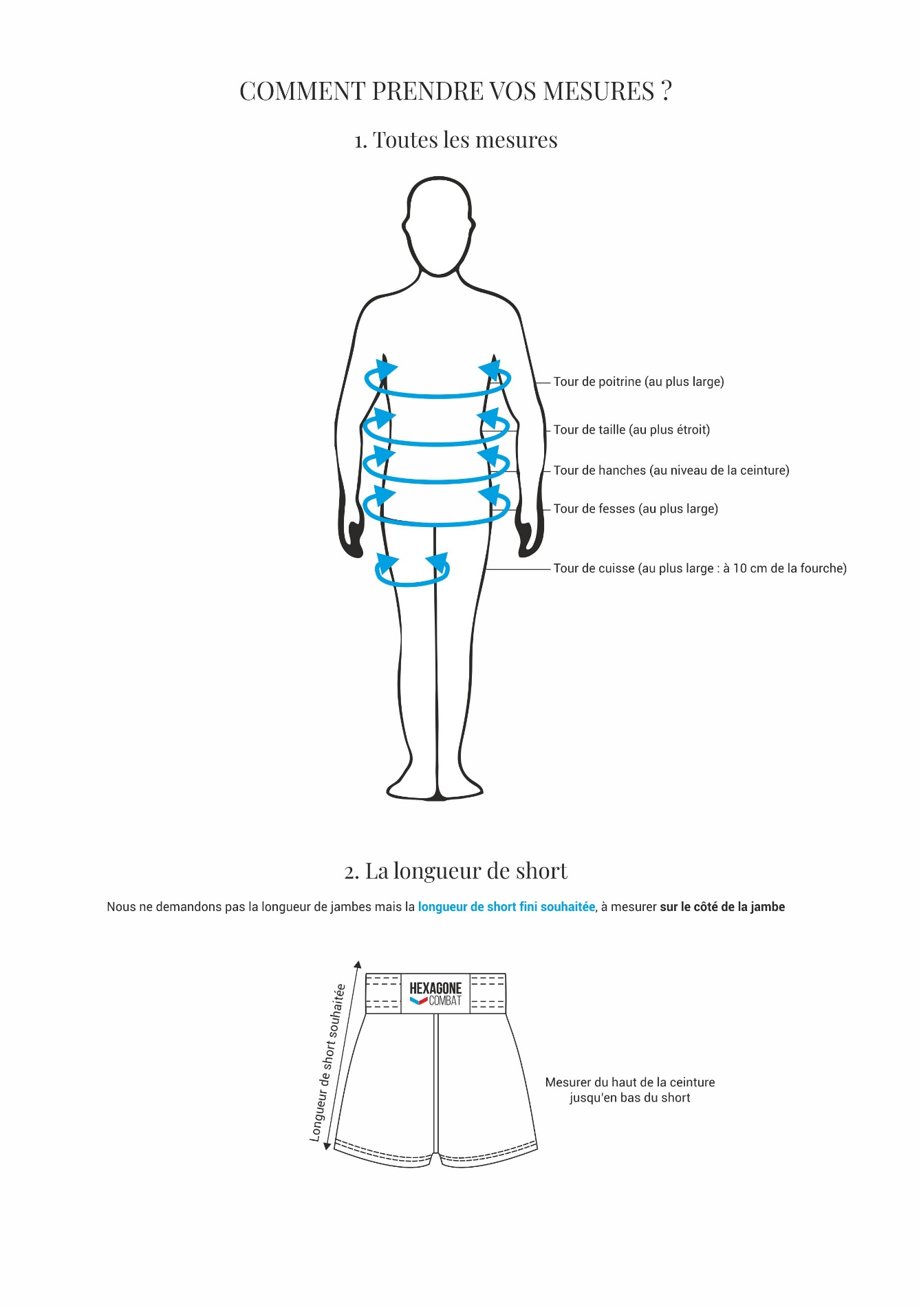
 | ADULTES |  | ENFANTS

